Hoja1
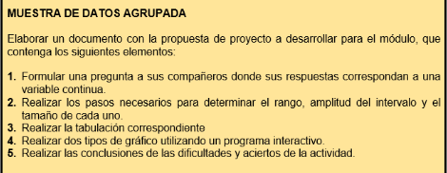

1. Formular una pregunta a sus compañeros donde sus respuestas correspondan a una variable continua.

Cuántos años tiene?

20 | 23 | 28 | 30 | 52 | 47
31 | 30 | 40 | 22 | 48 | 33
21 | 21 | 38 | 47 | 50 | 27
46 | 35 | 24 | 23 | 39 | 22

2. Realizar los pasos necesarios para determinar el rango, amplitud del intervalo y el tamaño de cada uno.

Rango:
Buscar dato > y <

Datos
Dato > | 52
Dato < | 20
Rango = D> Y D<
Rango ( R ) | 32

Amplitud del intervalo:
Determinamos el número de intervalos: aplicar:

Datos
m=1+3,3logn
m = número de intervalos
n =muestra total de datos
n | 24
m | 5.5546970976

Amplitud del intervalo ( C )

Datos
C=R/m
R | 32
m | 5.5546970976
Amplitud del intervalo ( C ) | 5.7608901867

Tamaño de cada uno:
Límite inferior | 20
Nota: se comienza con uno menos

Nuevo límite inferior | 19

Edad (años) Intervalos |  | Frecuencia
Límite inferior | Límite superior
19 | 24.76 | 8
24.77 | 30.53 | 4
30.54 | 36.30 | 3
36.31 | 42.07 | 3
42.08 | 47.84 | 3
47.85 | 53.62 | 3
 |  | 24

3. Tabulación:
Edades de integrantes de curso de gastronomía
EDADES DE INTEGRANTES DE CURSO DE GASTRONOMÍA (EN AÑOS)
Edad (años) Intervalos |  |  | Frecuencia | Frecuencia relativa | Frecuencia acumulada | Frecuencia relativa acumulada | %
Límite inferior | Límite superior | Combinación
19 | 24.76 | 19-24,76 | 8 | 33% | 8 | 33% | 33
24.77 | 30.53 | 24,77-30,53 | 4 | 17% | 12 | 50% | 17
30.54 | 36.30 | 30,54-36,30 | 3 | 13% | 15 | 63% | 13
36.31 | 42.07 | 36,31-42,07 | 3 | 13% | 18 | 75% | 13
42.08 | 47.84 | 42,08-47,84 | 3 | 13% | 21 | 88% | 13
47.85 | 53.62 | 47,85-53-62 | 3 | 13% | 24 | 100% | 13
Sumatorias |  |  | 24 | 1.00 | 0 | 0 | 100

Conclusiones
La mayor complejidad se presento a la hora de graficar los datos

